1ª e 2ª EM
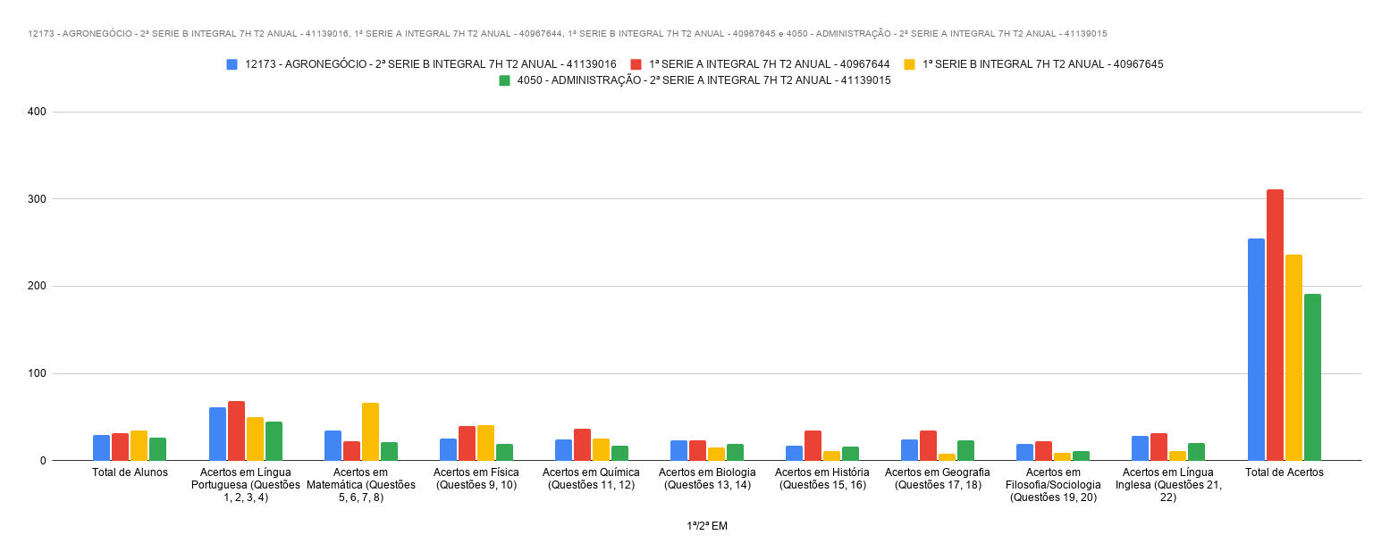
1ª/2ª EM | Total de Alunos | Acertos em Língua Portuguesa (Questões 1, 2, 3, 4) | Acertos em Matemática (Questões 5, 6, 7, 8) | Acertos em Física (Questões 9, 10) | Acertos em Química (Questões 11, 12) | Acertos em Biologia (Questões 13, 14) | Acertos em História (Questões 15, 16) | Acertos em Geografia (Questões 17, 18) | Acertos em Filosofia/Sociologia (Questões 19, 20) | Acertos em Língua Inglesa (Questões 21, 22) | Total de Acertos
12173 - AGRONEGÓCIO - 2ª SERIE B INTEGRAL 7H T2 ANUAL - 41139016 | 29 | 61 | 34 | 25 | 24 | 23 | 17 | 24 | 19 | 28 | 255
1ª SERIE A INTEGRAL 7H T2 ANUAL - 40967644 | 31 | 68 | 22 | 40 | 37 | 23 | 34 | 34 | 22 | 31 | 311
1ª SERIE B INTEGRAL 7H T2 ANUAL - 40967645 | 34 | 50 | 66 | 41 | 25 | 15 | 11 | 8 | 9 | 11 | 236
4050 - ADMINISTRAÇÃO - 2ª SERIE A INTEGRAL 7H T2 ANUAL - 41139015 | 26 | 45 | 21 | 19 | 17 | 19 | 16 | 23 | 11 | 20 | 191

3ª EM
3ª EM | Total de Alunos | Acertos em Língua Portuguesa (Questões 1, 2, 3, 4, 5) | Acertos em Matemática (Questões 6, 7, 8, 9, 10) | Acertos em Física (Questões 11, 12, 13, 14) | Acertos em História (Questões 15, 16, 17, 18) | Acertos em Língua Inglesa (Questões 19, 20, 21, 22) | Total de Acertos
3ª SERIE B INTEGRAL 7H T2 ANUAL - 40945201 | 9 | 22 | 9 | 17 | 15 | 16 | 79
4050 - ADMINISTRAÇÃO - 3ª SERIE A INTEGRAL 7H T2 ANUAL - 40964112 | 20 | 57 | 31 | 32 | 35 | 44 | 193
3ª SERIE C NOITE ANUAL - 40945200 | 18 | 56 | 33 | 28 | 42 | 35 | 194
3ª SERIE

